报关合同
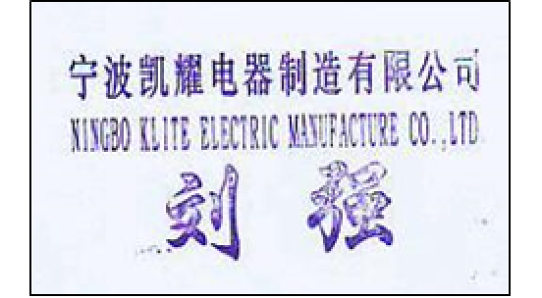
NINGBO KLITE ELECTRIC MANUFACTURE CO.,LTD.

SALES CONTRACT

Buyer: |  | SIGNIFY NETHERLANDS B.V. |  |  |  | CONTRACT NO.: |  | KY23061093W
 |  |  |  |  |  |  | Date: | 2023-06-14
We hereby confirm having sold to you the following goods on terms and conditions as specified below:
Description of goods |  |  |  |  | Quantity |  | Unit | price | Amount
 |  |  |  |  |  |  |  |  | DAT | NINGBO
LED LAMP |  |  |  |  | 2,964 | PCS |  | 20.21 | CNY | 59905.40
TOTAL： |  |  |  |  | 2,964 | PCS |  |  | CNY | 59905.40

1） | With |  | % more or less both in amount and quantity allowed at the Sellers/option
2） | Time of shipment: |  |  | Within days after receipt of L/C allowing transhipment and partial shipment
3） | Packing: |  |  |  |  | 4) | Shipping Mark:
5） | Ports of loading: |  |  | NINGBO |  | 6) | Port of Destiantion: |  | MONTEVIDEO
7） | Terms of Payment: |  |  | T/T 100DAYS
8） | Insurance: |  | Covering All Risks of 110% of invoice value to be effected by the Sellers.
Seller: |  | NINGBO KLITE ELECTRIC MANUFACTURE CO.,LTD. |  |  |  | Buyer: | SIGNIFY NETHERLANDS B.V.

电子章报关发票单
INVOICE
EXPORT(Name,Adrress)
NINGBO KLITE ELECTRIC MANUFACTURE CO.,LTD.

NO.5 DAPU RIVER NORTH ROAD BEILUN NINGBO,315800 ZHEJIANG, CHINA

To:
SIGNIFY NETHERLANDS B.V.

Issued by (Band and Branch) |  |  |  | Invoice No.: |  |  |  | Date
 |  |  |  | KY23061093W |  |  |  | 2023-06-14
 |  |  |  | Your Order No.: |  |  |  | Your Order No.:
 |  |  |  | 2576622946 |  |  |  | 2576622946
 |  |  |  | Documentary Credit NO.:

Vessel/Aircraft etc. |  | From |  | Country of Origin of Goods
BY SEA |  | NINGBO |  | CHINA
To: |  |  |  | Terms of Delivery and Payment |  |  |  | T/T 100DAYS
MONTEVIDEO |  |  |  | DAT
Marks and Numbers |  | Description of Goods |  | Quantity |  | @ |  |  | Amount(State Currency)

-

 |  | LED LAMP |  | 2964 | PCS | CNY | 20.21 |  | CNY | 59,905.40

 |  |  | TOTAL: | 2964 | PCS |  |  |  | CNY | 59,905.40

 | 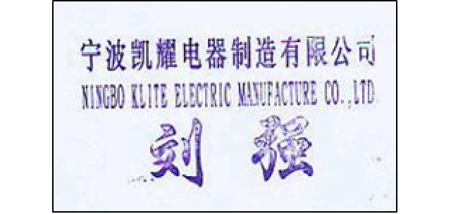

电子章报关箱单
Packing List
Exporter (Name, Address)
NINGBO KLITE ELECTRIC MANUFACTURE CO.,LTD.
NO.5 DAPU RIVER NORTH ROAD BEILUN NINGBO,315800 ZHEJIANG, CHINA

TO: |  |  |  |  | Invoice No.: |  |  |  | Date
SIGNIFY NETHERLANDS B.V. |  |  |  |  | KY23061093W |  |  |  | 2023-06-14
 |  |  |  |  | You Order No.: |  |  |  | Our Order No.:
 |  |  |  |  | 2576622946 |  |  |  | 2576622946
Vessel/Aircra |  | From |  |  | Country of Origin of Goods
BY SEA |  | NINGBO |  |  | CHINA
TO:
MONTEVIDEO
Marks and Numbers | Description of Goods |  | quantity |  | Kind of Packages |  | Gross Wt.Kilos |  | Net Wt.Kilos |  | Measts:M³
- | LED LAMP |  | 2964 | PCS | 2 | PLTS | 294.52 | KGS | 138.32 | KGS | 2.700 | CBM

 | TOTAL: |  | 2964 | PCS | 2 | PLTS | 294.52 | KGS | 138.32 | KGS | 2.700 | CBM
 |  |  |  |  | 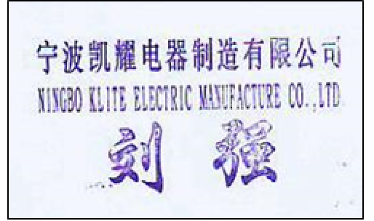

报关单
中华人民共和国海关出口货物报关单
预录入编号： |  |  |  | 海关编号: |  |  |  |  |  |  | 页码/页数：1/1
境内发货人 |  | 3302260674 | 出境关别 |  |  | 出口日期 |  |  |  | 申报日期 | 备案号
宁波凯耀电器制造有限公司 91330206750399604U |  |  | NINGBO
境外收货人 |  |  | 运输方式 |  |  | 运输工具名称及航次号 |  |  |  | 提运单号
SIGNIFY NETHERLANDS B.V. |  |  | BY SEA
生产销售单位 |  |  | 监管方式 |  |  | 征免性质 |  |  |  | 许可证号
宁波凯耀电器制造有限公司 91330206750399604U |  |  | 一般贸易
合同协议号 |  |  | 贸易国（地区） |  |  | 运抵国（地区） |  |  |  | 指运港 | 离境口岸
KY23061093W |  |  | 荷兰 |  |  | URUGUAY |  |  |  | MONTEVIDEO,URUGUAY | NINGBO
包装种类 |  |  | 件数 | 毛重（千克） |  | 净重(千克) |  | 成交方式 |  | 运费 | 保费 | 杂费
PLTS 塑料材质 |  |  | 2 | 294.52 |  | 138.32 |  | CIF |  | 745人民币 | 25人民币
随附单证及编号
标记唛码及备注 |  | 494CTNS=2PLTS | 备注：单位“个”请显示在报关预录单上
-
项号 | 商品编号 | 商品名称、规格型号 |  | 数量及单位 |  | 单价 | 总价/币制 |  | 原产国(地区) | 最终目的国（地区） | 境内货源地 | 征免
1 | 8539521000 | LED LAMP |  | 2964 | 个 | 20.21 | CNY | 59,905.40 | 中国 | URUGUAY | 宁波
 |  | LED灯泡
 |  | 品牌类型：境外贴牌
 |  | 出口享惠：0
 |  | 用途：用于照明
 |  | 种类：灯泡
 |  | 品牌 ：PHILIPS/飞利浦
 |  | 型号：E27等
报关人员 |  | 报关人员证号 |  | 电话 | 兹申明对以上内容承担如实申报、依法纳税之法律责任 |  |  |  |  | 海关批注及签章
申报单位 |  |  |  |  | 申报单位（签章）
 |  |  |  |  |  | 

